TULETÕKKEMATERJALID
HEKAMERK OÜ |  |  |  |  | 7.07
LEIVA TN. 4, 12618 TALLINN
TEL. 6776 300 | info@hekamerk.ee

HINNAKIRI |  |  | JAANUAR 2022

TULETÕKKEMATERJALID
 |  |  | SOODUSTUS: |  | 0%
 | KOOD | KIRJELDUS |  | HIND | HIND
 |  |  |  | KM-TA | KM-TA

TULETÕKKEMANSETID

 | GRAFT_55C | MANSETT Ø55mm 60-240min |  | 18.45
 | GRAFT_82C | MANSETT Ø82mm 60-240min |  | 21.88
 | GRAFT_110C | MANSETT Ø110mm 60-240min |  | 22.20
 | GRAFT_125C | MANSETT Ø125mm 60-240min |  | 34.62
 | GRAFT_160C | MANSETT Ø160mm 60-240min |  | 40.93
 | GRAFT_200C | MANSETT Ø200mm 60-240min |  | 177.79
 | GRAFT_250C | MANSETT Ø250mm 60-240min |  | 213.13

TULETÕKKEMÄHISED
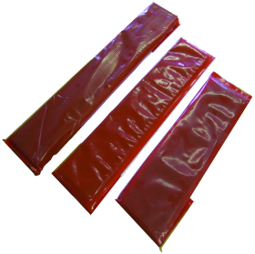
 | GRAFT_55W | MÄHIS Ø55mm 60-240min |  | 9.26
 | GRAFT_82W | MÄHIS Ø82mm 60-240min |  | 13.04
 | GRAFT_110W | MÄHIS Ø110mm 60-240min |  | 15.67
 | GRAFT_125W | MÄHIS Ø125mm 60-240min |  | 27.35
 | GRAFT_160W | MÄHIS Ø160mm 60-240min |  | 43.20
 | GRAFT_200W | MÄHIS Ø200mm 60-240min |  | 146.08
 | GRAFT_250W | MÄHIS Ø250mm 60-240min |  | 238.73

MUUD TULETÕKKE MATERJALID

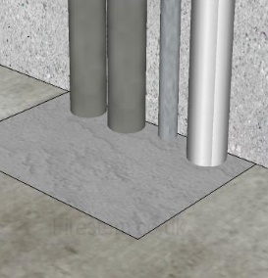
 | GRAFT_MORTAR_20L | TULETÕKKESEGU EX MORTAR 20L/15KG |  | 78.42
 | GRAFT_MORTAR_10 | TULETÕKKESEGU EX MORTAR 10L |  | 48.06

 | GRAFT_050W/ROLL | TULETÕKKELAMINAAT, LAIUS 50mm 1 jm |  | 19.12

 | GRAFT_ACRYLIC310 | TULETÕKKE ACRYLIC PAISUV 310ML VALGE |  | 6.73
 | GRAFT_GRAPHITE310 | TULETÕKKE GRAFIIT HERMEETIK 310ML |  | 18.47
 | PROT_FR_ASF290 | TULETÕKKE PAISUV MASTIKS ASF 310ML |  | 5.06

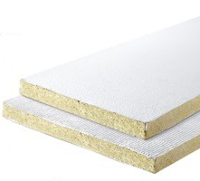
 | GRAFT_BOARD_50MM_1S | TULETÕKKEPLAAT 600x1200x50mm ÜHEPOOLNE |  | 62.13
 | GRAFT_BOARD_60MM_2S | TULETÕKKEPLAAT 600x1200x60mm KAHEPOOLNE |  | 66.35

